界面&功能
好友 |  | 功能规则

1
2
 | 好友列表
 |  |  | 1、 | 界面标题
 |  |  | ▶ | 文本内容，无过多功能。
4
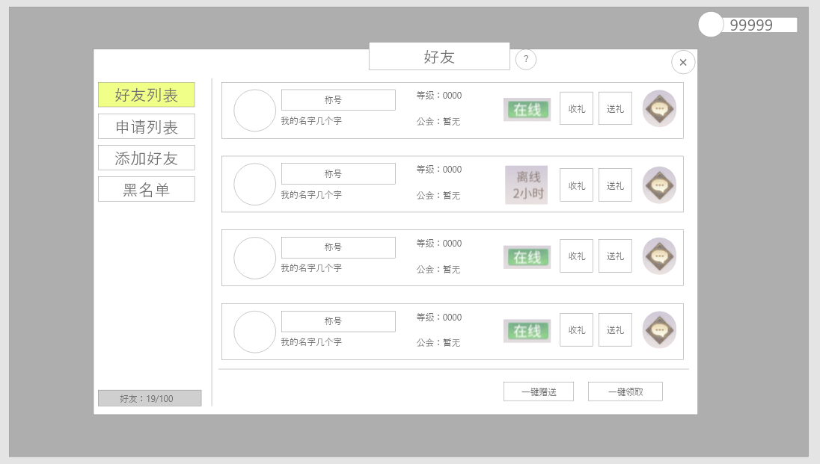 |  |  | 2、 | 关闭按钮
3
 |  |  | ▶ | 点击关闭界面，无其他功能。
5
 |  |  | ▶ | 按钮点击需要按下效果。
 |  |  | 3、 | 页签按钮
 |  |  | ▶ | 共有四个按钮，按钮需要有按下效果。
 |  |  | ▶ | 点击切换页签。
 |  |  | 4、 | 消息列表
 |  |  | ▶ | 竖型排列已有好友，同界面至少显示四个，列表可上下滑动。
 |  |  | 5、 | 好友信息
 |  |  | ▶ | 显示玩家头像，名称，称号，等级，公会，在线信息，收礼/送礼按钮，跳转聊天按钮
 |  |  | ▶ | 点击玩家头像，将会弹出二级信息弹窗
 |  |  |  | ▶ | 二级操作界面上共有六个按钮，按钮会分为两个状态。
 |  |  |  |  | ▶ | 六个按钮分别有对应功能，且会根据对应功能限制等条件判断按钮展示逻辑。
 |  |  |  |  | ▶ | 移除好友：点击后弹出二级确认界面，确认后该角色从好友列表中移除。（此时客户端应刷新界面）
 |  |  |  |  | ▶ | 加黑名单：点击后弹出二级确认界面，确认后该角色从好友列表中移除并添加至黑名单列表。
 |  |  |  |  |  | ▶ | 黑名单：黑名单逻辑将在后方写清。 | 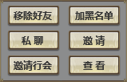 | 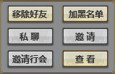
 |  |  |  |  | ▶ | 私聊：点击后跳转到聊天界面，将在后方写出。
 |  |  |  |  |  | ▶ | 若对应玩家为离线状态则无法发送私聊，按钮则置灰处理。
 |  |  |  |  | ▶ | 邀请：点击后向对方玩家发出组队邀请，与组队同理。
6
7
8
 |  |  |  |  |  | ▶ | 若当前玩家队伍已满则按钮置灰，点击并返还“当前队伍成员已满”提示。
 |  |  |  |  | ▶ | 邀请行会：点击后向对方玩家发出行会邀请，与邀请加入行会同理。
 |  |  |  |  |  | ▶ | 若当前玩家无邀请成员权限则该按钮置灰，点击并返还“您当前权限不足”提示。
 |  |  |  |  | ▶ | 查看：点击后查看对方角色信息。
 |  |  | ▶ | 在线状态：若玩家在线，则状态显示为“在线”若使用文字标记则显示为“安全色”；若玩家离线，需显示离线时间且使用字色标记则显示为灰色。
 |  |  | ▶ | 收礼/送礼 | 新增功能
 |  |  |  | ▶ | 点击送礼按钮时，将为对方送出一个友好礼盒（固定id，随机礼盒道具，可根据权重概率开出999元宝、888元宝、666元宝、100元宝、10元宝、10000铜币等）
 |  |  |  | ▶ | 玩家每天最多可以送出五个友好礼盒
 |  |  |  | ▶ | 当有他人送于自己时，显示收礼按钮，点击后弹出奖励弹窗获得奖励
 |  |  |  | ▶ | 收礼上限暂定为20
 |  |  | ▶ | 聊天按钮
 |  |  |  | ▶ | 点击后则跳转聊天功能展开与目标好友的私聊界面（具体界面逻辑查看下方示意）
 |  |  | 6、 | 好友信息
 |  |  | ▶ | 显示好友列表的数量信息，显示格式为：在线数量/总好友数量。
 |  |  |  | ▶ | 在线数量字色需要为“安全色”
 |  |  | 7、 | 一键赠送
 |  |  | ▶ | 一键赠送礼物，默认按照列表从上到下赠送，送礼至上限位置
 |  |  | 8、 | 一键领取
 |  |  | ▶ | 一键领取所有玩家赠予的礼物，点击后弹出奖励弹窗，显示所有领到的奖励

 | 黑名单列表

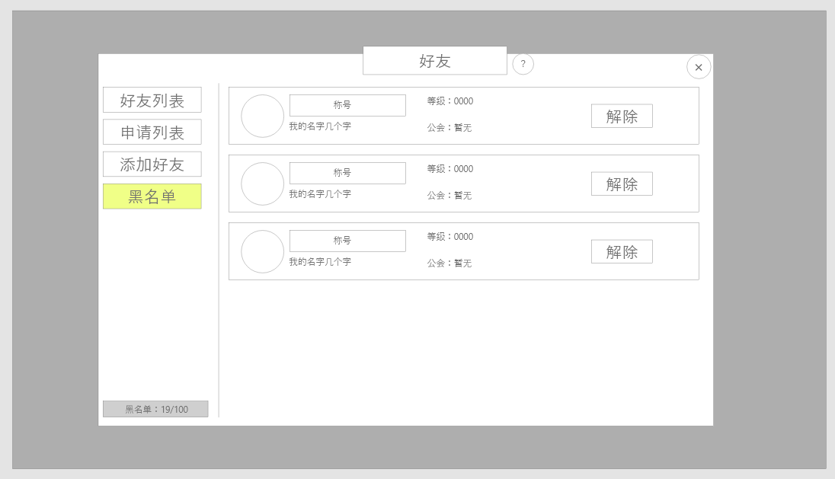
1
 |  |  | 1、 | 玩家信息
 |  |  | ▶ | 包括头像、称号、名称、等级、公会。在此处点击玩家不会出现信息二级窗口
 |  |  | 2、 | 解除按钮
2
 |  |  | ▶ | 点击后将目标移出黑名单
 |  |  |  | ▶ | 点击后将对应玩家移出黑名单并刷新列表。
 |  |  | 3、 | 黑名单个数
 |  |  | ▶ | 按照：人数/上限的方式显示
 |  |  |  | 黑名单权限逻辑。
 |  |  | ▶ | 被拉黑玩家无法向玩家发送消息及任何邀请。

3

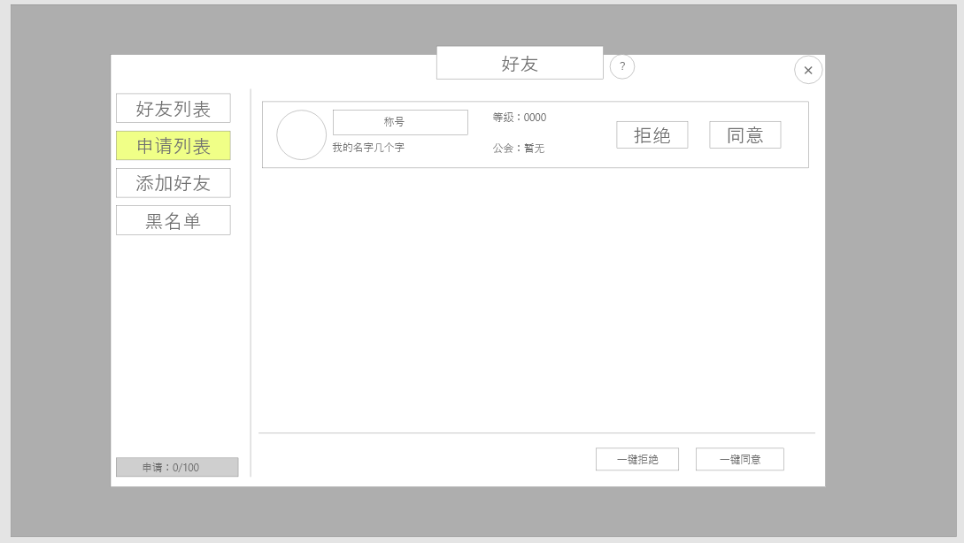
1
2
 | 申请列表
 |  |  | 1、 | 玩家信息
 |  |  | ▶ | 包括头像、称号、名称、等级、公会。在此处点击玩家出现信息二级窗口，可查看玩家信息
 |  |  | 2、 | 同意/拒绝按钮
 |  |  | ▶ | 点击同意后将目标加入好友列表中，可进行好友相关的行为
 |  |  | ▶ | 点击拒绝后移出申请列表，不做处理
 |  |  | 3、 | 一键拒绝
 |  |  | ▶ | 点击后一键拒绝当前列表所有申请
 |  |  | 4、 | 一键同意
 |  |  | ▶ | 点击后同意当前列表中所有申请
 |  |  | 5、 | 申请数量
 |  |  | ▶ | 按照：人数/上限的方式显示

5
3
4

 | 添加好友界面
 |  |  | 1、 | 查询区
 | 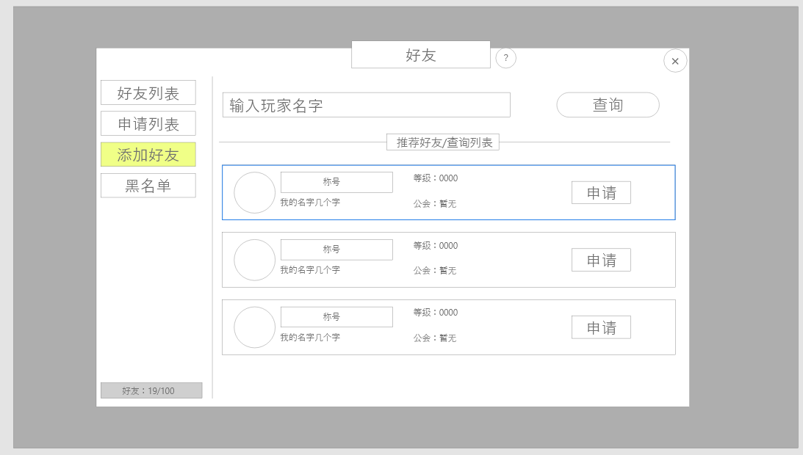 |  | ▶ | 由输入框和查询按钮组成
1
 |  |  | ▶ | 在输入对应名称或部分名称后，点击查询，可在下方列表中显示所有符合条件的玩家
 |  |  | 2、 | 列表区
 |  |  | ▶ | 当未进行查询时：
2
 |  |  |  | ▶ | 随机选取当前在线的玩家进行展示，最多五名
 |  |  | ▶ | 当进行查询时：
 |  |  |  | ▶ | 显示与查询相符的玩家
 |  |  | ▶ | 具体显示内容：
 |  |  |  | ▶ | 包括头像、昵称、称号、等级、公会、申请按钮
 |  |  |  | ▶ | 点击申请按钮即可发送好友申请

界面参考
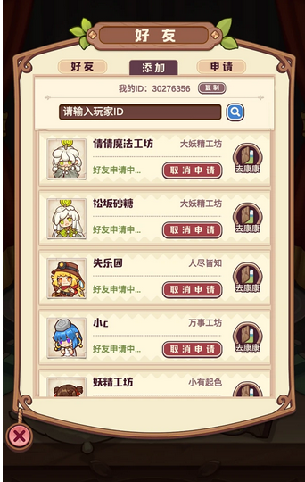
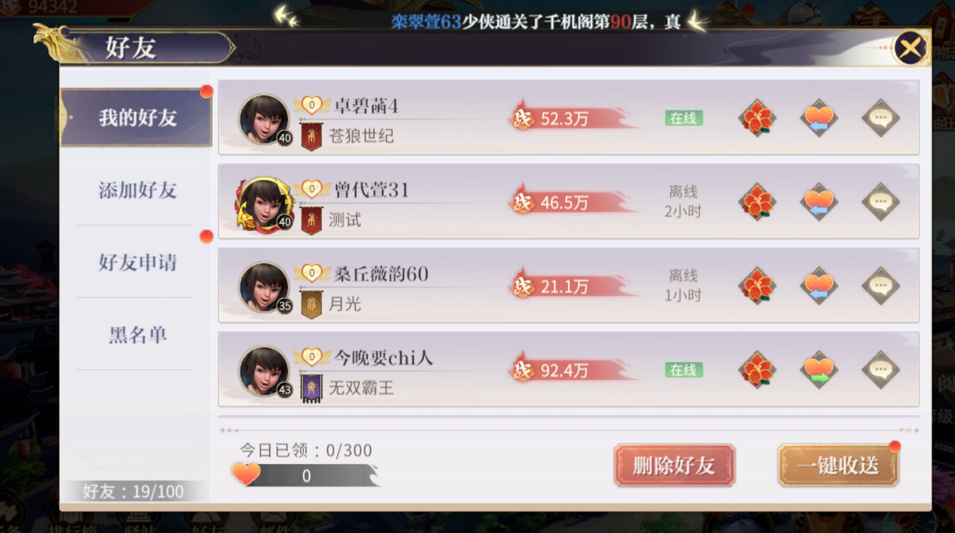
参考界面

美术需求
美术需求

 | UI需求
 | 序号 | 类型 | 对应界面 | 内容描述 | 功能需求 | 备注 | 参考图
 | 1 | UI | 好友界面
 | 2 | UI | 申请列表界面
 | 3 | UI | 添加好友界面
 | 4 | UI | 黑名单界面

 | 原画需求
 | 序号 | 类型 | 对应界面 | 内容描述 | 功能需求 | 备注 | 参考图
 | 无

 | ICON需求
 | 序号 | 类型 | 图标需求 | 内容描述 | 功能需求 | 尺寸需求 | 参考图
 | 1 | ICON | 好友礼盒 | 有好友标志的随机礼盒 | 根据权重选取box中一个物品产出 |  | 
 | 2
 | 3

 | 动效需求
 | 序号 | 类型 | 描述 | 内容描述 | 功能需求 | 备注 | 参考图
 | 1

 | 其他
 | 序号 | 类型 | 对应界面 | 内容描述 | 功能需求 | 备注 | 参考图
 | 1 | 社交入口 | 主界面的社交入口 | 界面入口 |  |  | 
 | 2 | 好友邀请闪动按钮 | 好友邀请闪动按钮 | 界面入口 |  |  | 

